はじめに
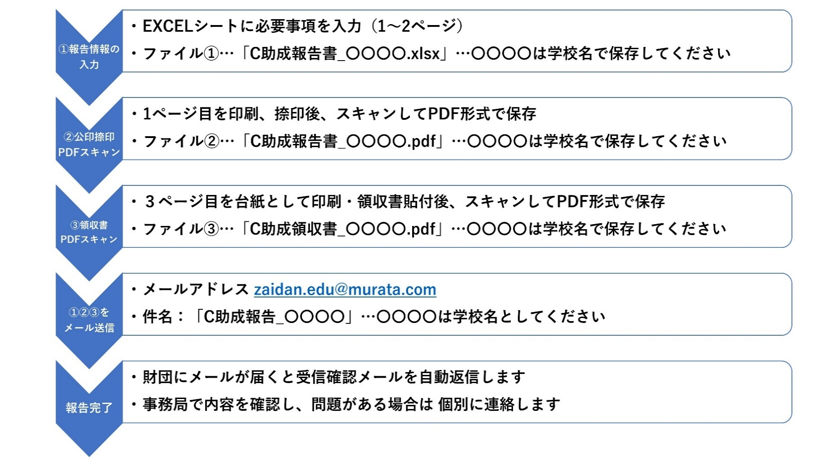
 |  | 公益財団法人 村田学術振興・教育財団
■本EXCELブックについて
 | C助成の報告書（計3シート）を掲載しています
 | 申請方法は次の手順を確認してください

■C助成報告方法について・・・研修終了後1か月以内に提出してください

報告シート（1ページ）
このシートは入力用です
このシートは入力用です
C助成（STEAM研修支援）報告書
報告者 |  | 西暦 20XX年 XX月 XX日
 | 学校名
 | 郵便番号
 | 学校所在地
 | 学校電話
(公印)
←【注意】
事項を入力し、印刷、捺印後、スキャンして
PDF形式にて保存した申請書とEXCELファイルを送信してください。
 | 校長氏名
担当教員
 | ふりがな
 | 氏名
 | 職名
 | 所属部署・教科または学科
 | メールアドレス
報告情報
（必要に応じてサブタイトル）
 | 研修名称（研修テーマ）
このシートは入力用です
申請時の目的およびその後の計画変更により新たに追加された目的があればそれを記載してください
 | 受講目的

同一の研修を複数名で受講した場合は、全員の氏名をご記入ください。
 | 実施機関
 | 受講者

 | 受講場所

受講概要を記述してください。
 | 期間 | 年 月 日 ～ 年 月 日
研修結果
 | 研修内容

研修を受けて感じたことや気づいた点を考察し、受講目的をどれだけ達成できたか、さらに今後の教育の中でどのように実践していくかを記述してください。
 | 研修成果の実践計画

上記に記載されない特記事項があればご記入ください。 (研修内容が分かるHPなど)
 | 備考

左表への入力は2ページ目で行います
表をダブルクリックすると2ページ目にジャンプします

報告シート(2ページ)
このシートは入力用です
・金額は 円単位で記入ください ・少額なものは 関連するものを合算して 記入ください
・別紙に領収書を添付してください
【領収書の扱いについて】 主要な領収書を3ページに添付してください （詳細は3ページを参照ください）
助成金使途内訳
 | 費目 | 内 訳 | 金 額(円) | 備 考
 | 受講料

 |  | 小計 (A) | 0
 | 交通費・宿泊費

 |  | 小計 (B) | 0
 | その他

・助成総額の 10％以内の範囲で残余金を認めます。 残余金については、助成期間の終了後に、助成テーマに かかわる成果発表などの費用に充当してください。 残余金の会計報告は求めません。
 |  | 小計 (C) | 0
 | 内訳合計（A+B+C)…② |  | 0 | 円
助成額
 | 助成額…① |  |  | 円
 | 助成金残余（①-②) |  | 0 | 円
 |  | 助成額における残余金の割合 | ( 0.0% )

報告シート(3ページ)
領収書添付
このシートは領収書添付の台紙です 台紙をプリントアウトし、領収書を貼り付けて、PDFスキャンしてください。

報告シート（2ページ）に記載の受講料、交通費・宿泊費等、その他の合計額の60%を超える金額分の領収書を添付してください。（添付する領収書は、１枚でも複数枚でもどちらでも可。）

(具体例)
使途内訳合計が20万円の場合、領収書の合計が12万円以上となるよう、選択・添付してください。（費目は問いません）

台紙が不足する場合は、本ページを複数枚印刷してください

